стр.1_3
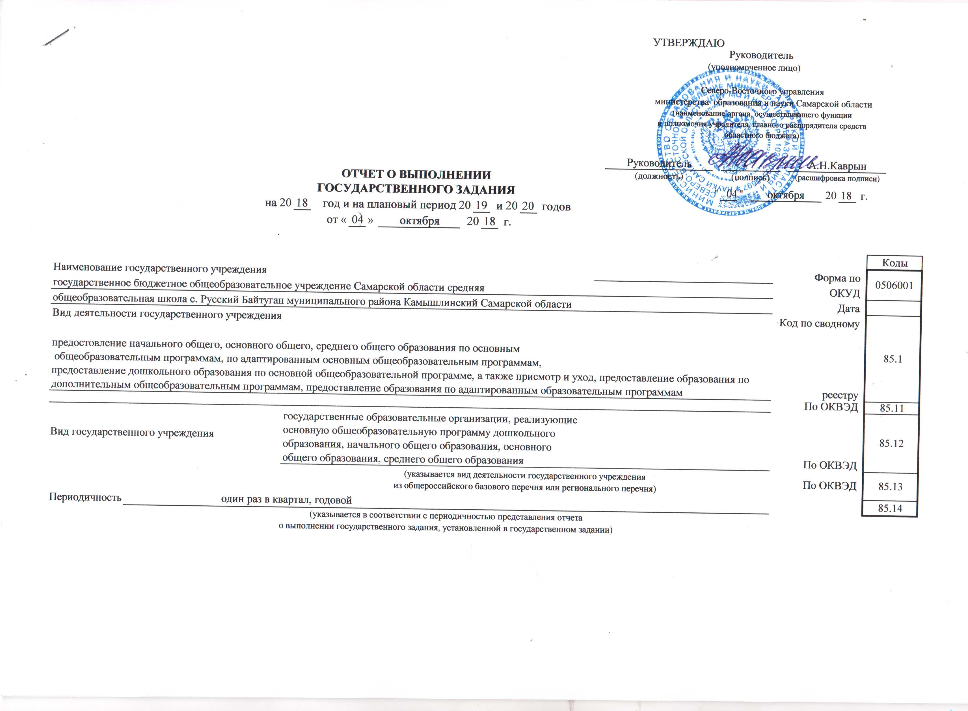
 |  |  |  |  |  |  |  |  |  |  |  |  |  |  |  |  |  |  |  |  |  |  |  |  |  |  |  |  |  |  |  |  |  |  |  |  |  |  | УТВЕРЖДАЮ
 |  |  |  |  |  |  |  |  |  |  |  |  |  |  |  |  |  |  |  |  |  |  |  |  |  |  |  |  |  |  |  |  |  |  |  |  |  |  | Руководитель
 |  |  |  |  |  |  |  |  |  |  |  |  |  |  |  |  |  |  |  |  |  |  |  |  |  |  |  |  |  |  |  |  |  |  |  |  |  | (уполномоченное лицо)
 |  |  |  |  |  |  |  |  |  |  |  |  |  |  |  |  |  |  |  |  |  |  |  |  |  |  |  |  |  |  |  |  |  |  |  |  |  |  | Северо-Восточного управления министерства образования и науки Самарской области
 |  |  |  |  |  |  |  |  |  |  |  |  |  |  |  |  |  |  |  |  |  |  |  |  |  |  |  |  |  |  |  |  |  |  |  |  |  |  | (наименование органа, осуществляющего функции и полномочия учредителя, главного распорядителя средств областного бюджета)
 |  |  |  |  |  |  |  |  |  |  |  |  |  |  |  |  |  |  |  |  |  |  |  |  |  |  |  |  |  |  |  |  |  |  |  |  | Руководитель |  |  |  |  |  |  |  |  |  |  |  | А.Н.Каврын
 |  |  |  |  |  |  |  |  |  |  |  |  | ОТЧЕТ О ВЫПОЛНЕНИИ |  |  |  |  |  |  |  |  |  |  |  |  |  |  |  |  |  |  |  |  |  |  |  | (должность) |  |  |  |  |  | (подпись) |  |  |  |  |  | (расшифровка подписи)
 |  |  |  |  |  |  |  |  |  |  |  |  | ГОСУДАРСТВЕННОГО ЗАДАНИЯ |  |  |  |  |  |  |  |  |  |  |  |  |  |  |  |  |  |  |  |  |  |  |  |  |  |  |  | " |  | 10 | 04 | " | октября |  |  |  |  |  | 20 |  | 18 | г.
 |  |  |  |  |  |  |  |  | на 20 |  |  |  |  | 18 |  | год и на плановый период 20 |  |  |  |  |  |  |  |  |  |  |  |  |  | 19 |  | и 20 |  | 20 | годов
 |  |  |  |  |  |  |  |  |  |  |  |  |  |  |  |  |  | от « | 04 |  | » |  | октября |  |  |  |  |  | 20 |  | 18 |  | г.

 |  |  |  |  |  |  |  |  |  |  |  |  |  |  |  |  |  |  |  |  |  |  |  |  |  |  |  |  |  |  |  |  |  |  |  |  |  |  |  |  |  |  |  |  |  |  |  |  |  |  |  |  |  |  |  |  | Коды
Наименование государственного учреждения |  |  |  |  |  |  |  |  |  |  |  |  |  |  |  |  |  |  |  |  |  |  |  |  |  |  |  |  |  |  |  |  |  |  |  |  |  |  |  |  |  |  |  |  |  |  |  |  |  |  |  |  |  |  |  | Форма по | 0506001
государственное бюджетное общеобразовательное учреждение Самарской области средняя |  |  |  |  |  |  |  |  |  |  |  |  |  |  |  |  |  |  |  |  |  |  |  |  |  |  |  |  |  |  |  |  |  |  |  |  |  |  |  |  |  |  |  |  |  |  |  |  |  |  |  |  |  |  |  | ОКУД
общеобразовательная школа с. Русский Байтуган муниципального района Камышлинский Самарской области |  |  |  |  |  |  |  |  |  |  |  |  |  |  |  |  |  |  |  |  |  |  |  |  |  |  |  |  |  |  |  |  |  |  |  |  |  |  |  |  |  |  |  |  |  |  |  |  |  |  |  |  |  |  |  | Дата
Вид деятельности государственного учреждения |  |  |  |  |  |  |  |  |  |  |  |  |  |  |  |  |  |  |  |  |  |  |  |  |  |  |  |  |  |  |  |  |  |  |  |  |  |  |  |  |  |  |  |  |  |  |  |  |  |  |  |  |  |  |  | Код по сводному | 85.1
предостовление начального общего, основного общего, среднего общего образования по основным общеобразовательным программам, по адаптированным основным общеобразовательным программам, предоставление дошкольного образования по основной общеобразовательной программе, а также присмотр и уход, предоставление образования по дополнительным общеобразовательным программам, предоставление образования по адаптированным образовательным программам |  |  |  |  |  |  |  |  |  |  |  |  |  |  |  |  |  |  |  |  |  |  |  |  |  |  |  |  |  |  |  |  |  |  |  |  |  |  |  |  |  |  |  |  |  |  |  |  |  |  |  |  |  |  |  | реестру
 |  |  |  |  |  |  |  |  |  |  |  |  |  |  |  |  |  |  |  |  |  |  |  |  |  |  |  |  |  |  |  |  |  |  |  |  |  |  |  |  |  |  |  |  |  |  |  |  |  |  |  |  |  |  |  | По ОКВЭД | 85.11
Вид государственного учреждения |  |  |  |  |  |  |  |  |  |  |  | государственные образовательные организации, реализующие основную общеобразовательную программу дошкольного образования, начального общего образования, основного общего образования, среднего общего образования |  |  |  |  |  |  |  |  |  |  |  |  |  |  |  |  |  |  |  |  |  |  |  |  |  |  |  |  |  |  |  |  |  |  |  |  |  |  |  |  |  |  |  | По ОКВЭД | 85.12
 |  |  |  |  |  |  |  |  |  |  |  | (указывается вид деятельности государственного учреждения из общероссийского базового перечня или регионального перечня) |  |  |  |  |  |  |  |  |  |  |  |  |  |  |  |  |  |  |  |  |  |  |  |  |  |  |  |  |  |  |  |  |  |  |  |  |  |  | По ОКВЭД |  |  |  |  |  | 85.13

Периодичность |  |  | один раз в квартал, годовой |  |  |  |  |  |  |  |  |  |  |  |  |  |  |  |  |  |  |  |  |  |  |  |  |  |  |  |  |  |  |  |  |  |  |  |  |  |  |  |  |  |  |  |  |  |  |  |  |  |  |  |  |  | 85.14
 |  |  | (указывается в соответствии с периодичностью представления отчета о выполнении государственного задания, установленной в государственном задании)

Часть 1. Сведения об оказываемых государственных услугах 1

 |  |  |  |  |  |  |  |  |  |  |  |  |  |  |  |  |  |  |  |  |  |  |  | Раздел | 1

1. Наименование государственной услуги |  |  |  |  |  |  |  |  |  |  |  |  |  |  |  |  |  |  |  |  |  |  |  |  |  |  |  |  |  |  |  |  |  |  |  |  |  |  |  |  |  |  |  |  |  |  |  |  |  |  |  |  |  |  |  |  | 11.Д45.0
Реализация основных образовательных программ дошкольного образования
2. Категории потребителей государственной услуги
физические лица от 1 года до 3 лет
физические лица от 3 лет до 8 лет

3. Сведения о фактическом достижении показателей, характеризующих объем и (или) качество государственной услуги:
3.1. Сведения о фактическом достижении показателей, характеризующих качество государственной услуги:

Уникальный номер реестровой записи | Показатель, характеризующий содержание государственной услуги |  |  |  |  |  |  |  | Показатель, характеризующий условия (формы) оказания государственной услуги |  |  |  |  |  |  |  |  |  |  | Показатель объема государственной услуги |  |  |  |  |  |  |  |  |  |  |  |  |  |  |  |  |  |  |  |  |  |  |  |  |  |  |  |  |  |  |  |  |  |  |  |  |  |  | Средний размер платы (цена, тариф)
 |  |  |  |  |  |  |  |  |  |  |  |  |  |  |  |  |  |  |  | наимено-вание показа- теля |  |  |  |  |  | единица измерения |  |  |  |  |  | утверждено в государственном задании на 2018 год |  |  |  |  |  |  |  |  |  | испол-нено на 01.10. 2018г. |  |  |  |  | допусти-мое (возмож-ное) отклоне-ние |  |  | отклоне-ние, превы-шающее допусти-мое (возмож-ное) значение |  |  |  | причина отклоне-ния
 |  |  |  |  |  |  |  |  |  |  |  |  |  |  |  |  |  |  |  |  |  |  |  |  |  | наимено-вание |  | код по ОКЕИ
 | (наимено-вание показателя) |  |  | (наимено-вание показателя) |  | (наимено-вание показателя) |  |  | (наимено-вание показателя) |  |  |  |  |  |  | (наимено-вание показателя)
1 | 2 |  |  | 3 |  | 4 |  |  | 5 |  |  |  |  |  |  | 6 |  |  |  | 7 |  |  |  |  |  | 8 |  | 9 |  |  |  | 10 |  |  |  |  |  |  |  |  |  | 11 |  |  |  |  | 12 |  |  | 13 |  |  |  | 14 |  |  |  |  | 15
11Д45000301000501063100 | Образовательная программа дошкольного образования |  |  |  |  |  |  |  |  | очная

11Д45000301000301065100 | Образовательная программа дошкольного образования |  |  |  |  |  |  |  | очная

3.2. Сведения о фактическом достижении показателей, характеризующих объем государственной услуги:

Уникальный номер реестровой записи | Показатель, характеризующий содержание государственной услуги |  |  |  |  |  |  |  | Показатель, характеризующий условия (формы) оказания государственной услуги |  |  |  |  |  |  |  |  |  |  | Показатель объема государственной услуги |  |  |  |  |  |  |  |  |  |  |  |  |  |  |  |  |  |  |  |  |  |  |  |  |  |  |  |  |  |  |  |  |  |  |  |  |  |  | Средний размер платы (цена, тариф)
 |  |  |  |  |  |  |  |  |  |  |  |  |  |  |  |  |  |  |  | наимено-вание показа- теля |  |  |  |  |  | единица измерения |  |  |  |  |  | утверждено в государственном задании на 2018 год |  |  |  |  |  |  |  |  |  | испол-нено на 01.10. 2018г. |  |  |  |  | допусти-мое (возмож-ное) отклоне-ние |  |  | отклоне-ние, превы-шающее допусти-мое (возмож-ное) значение |  |  |  | причина отклоне-ния
 |  |  |  |  |  |  |  |  |  |  |  |  |  |  |  |  |  |  |  |  |  |  |  |  |  | наимено-вание |  | код по ОКЕИ
 | (наимено-вание показателя) |  |  | (наимено-вание показателя) |  | (наимено-вание показателя) |  |  | (наимено-вание показателя) |  |  |  |  |  |  | (наимено-вание показателя)
1 | 2 |  |  | 3 |  | 4 |  |  | 5 |  |  |  |  |  |  | 6 |  |  |  | 7 |  |  |  |  |  | 8 |  | 9 |  |  |  | 10 |  |  |  |  |  |  |  |  |  | 11 |  |  |  |  | 12 |  |  | 13 |  |  |  | 14 |  |  |  |  | 15
11Д450003010 00501063100 |  |  |  |  |  |  |  |  |  |  |  |  |  |  |  |  |  |  |  | число обучающихся |  |  |  |  |  | чел. |  |  |  |  |  | 2 |  |  |  |  |  |  |  |  |  | 0 |  |  |  |  | 5% |  |  | 0%
 |  |  |  |  |  |  |  |  |  |  |  |  |  |  |  |  |  |  |  |  |  |  |  |  |  |  |  |  |  |  |  | 01.01 |  |  |  | 01.09.
 |  |  |  |  |  |  |  |  |  |  |  |  |  |  |  |  |  |  |  |  |  |  |  |  |  |  |  |  |  |  |  | 0 |  |  |  | 5
11Д450003010 00301065100 |  |  |  |  |  |  |  |  |  |  |  |  |  |  |  |  |  |  |  | число обучающихся |  |  |  |  |  | чел. |  |  |  |  |  | 21 |  |  |  |  |  |  |  |  |  | 23 |  |  |  |  | 5% |  |  | 0%
 |  |  |  |  |  |  |  |  |  |  |  |  |  |  |  |  |  |  |  |  |  |  |  |  |  |  |  |  |  |  |  | 01.01. |  |  |  | 01.09.
 |  |  |  |  |  |  |  |  |  |  |  |  |  |  |  |  |  |  |  |  |  |  |  |  |  |  |  |  |  |  |  | 23 |  |  |  | 16

Часть 1. Сведения об оказываемых государственных услугах 1

 |  |  |  |  |  |  |  |  |  |  |  |  |  |  |  |  |  |  |  |  |  |  |  | Раздел | 2

1. Наименование государственной услуги |  |  |  |  |  |  |  | присмотр и уход |  |  |  |  |  |  |  |  |  |  |  |  |  |  |  |  |  |  |  |  |  |  |  |  |  |  |  |  |  |  |  |  |  |  |  |  |  |  |  |  |  |  |  |  |  |  |  |  | 11.785.0

2. Категории потребителей государственной услуги
физические лица от 1 года до 3 лет
физические лица от 3 лет до 8 лет

3. Сведения о фактическом достижении показателей, характеризующих объем и (или) качество государственной услуги:
3.1. Сведения о фактическом достижении показателей, характеризующих качество государственной услуги:

Уникальный номер реестровой записи |  | Показатель, характеризующий содержание государственной услуги |  |  |  |  |  |  |  |  | Показатель, характеризующий условия (формы) оказания государственной услуги |  |  |  |  |  |  |  |  |  |  | Показатель качества государственной услуги
 |  |  |  |  |  |  |  |  |  |  |  |  |  |  |  |  |  |  |  |  |  | наименование показа- теля |  |  |  |  | единица измерения |  |  |  |  |  |  |  |  |  | утверждено в государственном задании на год |  |  |  |  |  |  |  | исполнено на отчетную дату |  |  | допусти-мое (возмож-ное) отклоне-ние |  |  |  |  | отклоне-ние, превы-шающее допусти-мое (возмож-ное) значение |  |  |  |  | причина отклоне-ния
 |  |  |  |  |  |  |  |  |  |  |  |  |  |  |  |  |  |  |  |  |  |  |  |  |  |  | наимено-вание |  |  | код по ОКЕИ
 |  | (наимено-вание показателя) |  |  | (наимено-вание показателя) |  | (наимено-вание показателя) |  |  |  | (наимено-вание показателя) |  |  |  |  |  | (наимено-вание показателя)
1 |  | 2 |  |  | 3 |  | 4 |  |  |  | 5 |  |  |  |  |  | 6 |  |  |  |  | 7 |  |  |  |  | 8 |  |  | 9 |  |  |  |  |  |  | 10 |  |  |  |  |  |  |  | 11 |  |  | 12 |  |  |  |  | 13 |  |  |  |  | 14
11785001100500006008100 |  |  |  |  |  |  |  |  |  |  |  |  |  |  |  |  |  |  |  |  |  | число детей

11785001100300006003100 |  |  |  |  |  |  |  |  |  |  |  |  |  |  |  |  |  |  |  |  |  | число детей

3.2. Сведения о фактическом достижении показателей, характеризующих объем государственной услуги:

Уникальный номер реестровой записи | Показатель, характеризующий содержание государственной услуги |  |  |  |  |  |  |  | Показатель, характеризующий условия (формы) оказания государственной услуги |  |  |  |  |  |  |  |  |  |  | Показатель объема государственной услуги |  |  |  |  |  |  |  |  |  |  |  |  |  |  |  |  |  |  |  |  |  |  |  |  |  |  |  |  |  |  |  |  |  |  |  |  |  |  | Средний размер платы (цена, тариф)
 |  |  |  |  |  |  |  |  |  |  |  |  |  |  |  |  |  |  |  | наимено-вание показа- теля |  |  |  |  |  | единица измерения |  |  |  |  |  | утверждено в государственном задании на 2018 год |  |  |  |  |  |  |  |  |  | испол-нено на 01.10. 2018г. |  |  |  |  | допусти-мое (возмож-ное) отклоне-ние |  |  | отклоне-ние, превы-шающее допусти-мое (возмож-ное) значение |  |  |  | причина отклоне-ния
 |  |  |  |  |  |  |  |  |  |  |  |  |  |  |  |  |  |  |  |  |  |  |  |  |  | наимено-вание |  | код по ОКЕИ
 | (наимено-вание показателя) |  |  | (наимено-вание показателя) |  | (наимено-вание показателя) |  |  | (наимено-вание показателя) |  |  |  |  |  |  | (наимено-вание показателя)
1 | 2 |  |  | 3 |  | 4 |  |  | 5 |  |  |  |  |  |  | 6 |  |  |  | 7 |  |  |  |  |  | 8 |  | 9 |  |  |  | 10 |  |  |  |  |  |  |  |  |  | 11 |  |  |  |  | 12 |  |  | 13 |  |  |  | 14 |  |  |  |  | 15
11785001100500006008100 |  |  |  |  |  |  |  |  | группа полного дня |  |  |  |  |  |  |  |  |  |  | число детей |  |  |  |  |  | чел. |  |  |  |  |  | 2 |  |  |  |  |  |  |  |  |  | 0 |  |  |  |  | 5% |  |  | 0
 |  |  |  |  |  |  |  |  |  |  |  |  |  |  |  |  |  |  |  |  |  |  |  |  |  |  |  |  |  |  |  | 01.01 |  |  |  | 01.09.
 |  |  |  |  |  |  |  |  |  |  |  |  |  |  |  |  |  |  |  |  |  |  |  |  |  |  |  |  |  |  |  | 0 |  |  |  | 5
11785001100300006003100 |  |  |  |  |  |  |  |  | группа полного дня |  |  |  |  |  |  |  |  |  |  | число детей |  |  |  |  |  | чел. |  |  |  |  |  | 21 |  |  |  |  |  |  |  |  |  | 23 |  |  |  |  | 5% |  |  | 0
 |  |  |  |  |  |  |  |  |  |  |  |  |  |  |  |  |  |  |  |  |  |  |  |  |  |  |  |  |  |  |  | 01.01. |  |  |  | 01.09.
 |  |  |  |  |  |  |  |  |  |  |  |  |  |  |  |  |  |  |  |  |  |  |  |  |  |  |  |  |  |  |  | 23 |  |  |  | 16

Часть 1. Сведения об оказываемых государственных услугах 1

 |  |  |  |  |  |  |  |  |  |  |  |  |  |  |  |  |  |  |  |  |  |  |  | Раздел | 3

1. Наименование государственной услуги |  |  |  |  |  |  |  | реализация основных образовательных программ начального общего образования |  |  |  |  |  |  |  |  |  |  |  |  |  |  |  |  |  |  |  |  |  |  |  |  |  |  |  |  |  |  |  |  |  |  |  |  |  |  |  |  |  |  |  |  |  |  |  |  | 11.787.0

2. Категории потребителей государственной услуги |  |  |  |  |  |  |  |  |  |  |  |  |  |  | физические лица

3. Сведения о фактическом достижении показателей, характеризующих объем и (или) качество государственной услуги:
3.1. Сведения о фактическом достижении показателей, характеризующих качество государственной услуги:

Уникальный номер реестровой записи |  | Показатель, характеризующий содержание государственной услуги |  |  |  |  |  |  |  |  | Показатель, характеризующий условия (формы) оказания государственной услуги |  |  |  |  |  |  |  |  |  |  | Показатель качества государственной услуги
 |  |  |  |  |  |  |  |  |  |  |  |  |  |  |  |  |  |  |  |  |  | наименование показа- теля |  |  |  |  | единица измерения |  |  |  |  |  |  |  |  |  | утверждено в государственном задании на 2018 год (%) |  |  |  |  |  |  |  | исполнено на отчетную дату |  |  | допустимое (возможное) отклонение |  |  |  |  | отклоне-ние, превы-шающее допустимое (возможное) значение |  |  |  |  | причина отклонения
 |  |  |  |  |  |  |  |  |  |  |  |  |  |  |  |  |  |  |  |  |  |  |  |  |  |  | наимено-вание |  |  | код по ОКЕИ
 |  | (наимено-вание показателя) |  |  | (наимено-вание показателя) |  | (наимено-вание показателя) |  |  |  | (наимено-вание показателя) |  |  |  |  |  | (наимено-вание показателя)
1 |  | 2 |  |  | 3 |  | 4 |  |  |  | 5 |  |  |  |  |  | 6 |  |  |  |  | 7 |  |  |  |  | 8 |  |  | 9 |  |  |  |  |  |  | 10 |  |  |  |  |  |  |  | 11 |  |  | 12 |  |  |  |  | 13 |  |  |  |  | 14
11787000301000101000101 |  | основная общеобразовательная программа начального общего образования |  |  |  |  |  |  |  |  | очная |  |  |  |  |  |  |  |  |  |  | уровень усвоения обучающимися основной общеобразовательной программы начального общего образования по завершении реализации программ начального общего образования |  |  |  |  | % |  |  |  |  |  |  |  |  |  | 100 |  |  |  |  |  |  |  | 100% |  |  | 5% |  |  |  |  | 0%

11787000101000201001100 |  | адаптированная образовательная программа |  |  |  |  |  |  |  |  | проходящие обучение по состоянию здоровья на дому |  |  |  |  |  |  |  |  |  |  | уровень усвоения обучающимися основной общеобразовательной программы начального общего образования по завершении реализации программ начального общего образования |  |  |  |  | % |  |  |  |  |  |  |  |  |  | 100 |  |  |  |  |  |  |  | 100% |  |  | 5% |  |  |  |  | 0%

3.2. Сведения о фактическом достижении показателей, характеризующих объем государственной услуги:

Уникальный номер реестровой записи | Показатель, характеризующий содержание государственной услуги |  |  |  |  |  |  |  | Показатель, характеризующий условия (формы) оказания государственной услуги |  |  |  |  |  |  |  |  |  |  | Показатель объема государственной услуги |  |  |  |  |  |  |  |  |  |  |  |  |  |  |  |  |  |  |  |  |  |  |  |  |  |  |  |  |  |  |  |  |  |  |  |  |  |  | Средний размер платы (цена, тариф)
 |  |  |  |  |  |  |  |  |  |  |  |  |  |  |  |  |  |  |  | наимено-вание показа- теля |  |  |  |  |  | единица измерения |  |  |  |  |  | утверждено в государственном задании на 2018 год |  |  |  |  |  |  |  |  |  | испол-нено на 01.10. 2018г. |  |  |  |  | допусти-мое (возмож-ное) отклоне-ние |  |  | отклоне-ние, превы-шающее допусти-мое (возмож-ное) значение |  |  |  | причина отклоне-ния
 |  |  |  |  |  |  |  |  |  |  |  |  |  |  |  |  |  |  |  |  |  |  |  |  |  | наимено-вание |  | код по ОКЕИ
 | (наимено-вание показателя) |  |  | (наимено-вание показателя) |  | (наимено-вание показателя) |  |  | (наимено-вание показателя) |  |  |  |  |  |  | (наимено-вание показателя)
1 | 2 |  |  | 3 |  | 4 |  |  | 5 |  |  |  |  |  |  | 6 |  |  |  | 7 |  |  |  |  |  | 8 |  | 9 |  |  |  | 10 |  |  |  |  |  |  |  |  |  | 11 |  |  |  |  | 12 |  |  | 13 |  |  |  | 14 |  |  |  |  | 15
11787000301000101000101 | основная общеобразовательная программа начального общего образования |  |  |  |  |  |  |  | очная |  |  |  |  |  |  |  |  |  |  | число обучающихся |  |  |  |  |  |  |  |  |  |  |  | 29 |  |  |  |  |  |  |  |  |  | 29 |  |  |  |  | 5% |  |  | 0
 |  |  |  |  |  |  |  |  |  |  |  |  |  |  |  |  |  |  |  |  |  |  |  |  |  |  |  |  |  |  |  | 01.01 |  |  |  | 01.09.
 |  |  |  |  |  |  |  |  |  |  |  |  |  |  |  |  |  |  |  |  |  |  |  |  |  |  |  |  |  |  |  | 29 |  |  |  | 28

11787000101000201001100 | адаптированная образовательная программа |  |  |  |  |  |  |  | проходящие обучение по состоянию здоровья на дому |  |  |  |  |  |  |  |  |  |  | число обучающихся |  |  |  |  |  |  |  |  |  |  |  | 1
 |  |  |  |  |  |  |  |  |  |  |  |  |  |  |  |  |  |  |  |  |  |  |  |  |  |  |  |  |  |  |  | 01.01. |  |  |  | 01.09.
 |  |  |  |  |  |  |  |  |  |  |  |  |  |  |  |  |  |  |  |  |  |  |  |  |  |  |  |  |  |  |  | 1 |  |  |  | 1 |  |  |  |  |  | 1 |  |  |  |  | 5% |  |  | 0
Часть 1. Сведения об оказываемых государственных услугах 1

 |  |  |  |  |  |  |  |  |  |  |  |  |  |  |  |  |  |  |  |  |  |  |  | Раздел | 4

1. Наименование государственной услуги |  |  |  |  |  |  |  | реализация основных образовательных программ основного общего образования |  |  |  |  |  |  |  |  |  |  |  |  |  |  |  |  |  |  |  |  |  |  |  |  |  |  |  |  |  |  |  |  |  |  |  |  |  |  |  |  |  |  |  |  |  |  |  |  | 11.791.0

2. Категории потребителей государственной услуги |  |  |  |  |  |  |  |  |  |  |  |  |  |  | физические лица

3. Сведения о фактическом достижении показателей, характеризующих объем и (или) качество государственной услуги:
3.1. Сведения о фактическом достижении показателей, характеризующих качество государственной услуги:

Уникальный номер реестровой записи |  | Показатель, характеризующий содержание государственной услуги |  |  |  |  |  |  |  |  | Показатель, характеризующий условия (формы) оказания государственной услуги |  |  |  |  |  |  |  |  |  |  | Показатель качества государственной услуги
 |  |  |  |  |  |  |  |  |  |  |  |  |  |  |  |  |  |  |  |  |  | наименование показа- теля |  |  |  |  | единица измерения |  |  |  |  |  |  |  |  |  | утверждено в государст-венном задании на 2018 год (%) |  |  |  |  |  |  |  | исполнено на отчетную дату |  |  | допустимое (возможное) отклонение |  |  |  |  | отклоне-ние, превы-шающее допустимое (возможное) значение |  |  |  |  | причина отклонения
 |  |  |  |  |  |  |  |  |  |  |  |  |  |  |  |  |  |  |  |  |  |  |  |  |  |  | наимено-вание |  |  | код по ОКЕИ
 |  | (наимено-вание показателя) |  |  | (наимено-вание показателя) |  | (наимено-вание показателя) |  |  |  | (наимено-вание показателя) |  |  |  |  |  | (наимено-вание показателя)
1 |  | 2 |  |  | 3 |  | 4 |  |  |  | 5 |  |  |  |  |  | 6 |  |  |  |  | 7 |  |  |  |  | 8 |  |  | 9 |  |  |  |  |  |  | 10 |  |  |  |  |  |  |  | 11 |  |  | 12 |  |  |  |  | 13 |  |  |  |  | 14
11791000301000101004101 |  | основная общеобразовательная программа основного общего образования |  |  |  |  |  |  |  |  | очная |  |  |  |  |  |  |  |  |  |  | уровень усвоения обучающимися основной общеобразовательной программы основного общего образования по завершении реализации программ основного общего образования |  |  |  |  | % |  |  |  |  |  |  |  |  |  |  |  |  |  |  |  |  |  | 100% |  |  | 5% |  |  |  |  | 0%

11791000101000201005100 |  | адаптированная образовательная программа |  |  |  |  |  |  |  |  | проходящие обучение по состоянию здоровья на дому |  |  |  |  |  |  |  |  |  |  | уровень усвоения обучающимися основной общеобразовательной программы основного общего образования по завершении реализации программ основного общего образования |  |  |  |  | % |  |  |  |  |  |  |  |  |  |  |  |  |  |  |  |  |  | 100% |  |  | 5% |  |  |  |  | 0%

3.2. Сведения о фактическом достижении показателей, характеризующих объем государственной услуги:

Уникальный номер реестровой записи | Показатель, характеризующий содержание государственной услуги |  |  |  |  |  |  |  | Показатель, характеризующий условия (формы) оказания государственной услуги |  |  |  |  |  |  |  |  |  |  | Показатель объема государственной услуги |  |  |  |  |  |  |  |  |  |  |  |  |  |  |  |  |  |  |  |  |  |  |  |  |  |  |  |  |  |  |  |  |  |  |  |  |  |  | Средний размер платы (цена, тариф)
 |  |  |  |  |  |  |  |  |  |  |  |  |  |  |  |  |  |  |  | наимено-вание показа- теля |  |  |  |  |  | единица измерения |  |  |  |  |  | утверж-дено в государственном задании на 2018 год |  |  |  |  |  |  |  |  |  | испол-нено на 01.10. 2018г. |  |  |  |  | допусти-мое (возмож-ное) отклоне-ние |  |  | отклоне-ние, превы-шающее допусти-мое (возмож-ное) значение |  |  |  | причина отклоне-ния
 |  |  |  |  |  |  |  |  |  |  |  |  |  |  |  |  |  |  |  |  |  |  |  |  |  | наимено-вание |  | код по ОКЕИ
 | (наимено-вание показателя) |  |  | (наимено-вание показателя) |  | (наимено-вание показателя) |  |  | (наимено-вание показателя) |  |  |  |  |  |  | (наимено-вание показателя)
1 | 2 |  |  | 3 |  | 4 |  |  | 5 |  |  |  |  |  |  | 6 |  |  |  | 7 |  |  |  |  |  | 8 |  | 9 |  |  |  | 10 |  |  |  |  |  |  |  |  |  | 11 |  |  |  |  | 12 |  |  | 13 |  |  |  | 14 |  |  |  |  | 15
11791000301000101004101 | основная общеобразовательная программа основного общего образования |  |  |  |  |  |  |  | очная |  |  |  |  |  |  |  |  |  |  | число обучающихся |  |  |  |  |  |  |  |  |  |  |  | 26
 |  |  |  |  |  |  |  |  |  |  |  |  |  |  |  |  |  |  |  |  |  |  |  |  |  |  |  |  |  |  |  | 01.01 |  |  |  | 01.09.
 |  |  |  |  |  |  |  |  |  |  |  |  |  |  |  |  |  |  |  |  |  |  |  |  |  |  |  |  |  |  |  | 24 |  |  |  | 29 |  |  |  |  |  | 24 |  |  |  |  | 5% |  |  | 0

11791000101000201005100 | адаптированная образовательная программа |  |  |  |  |  |  |  | проходящие обучение по состоянию здоровья на дому |  |  |  |  |  |  |  |  |  |  | число обучающихся |  |  |  |  |  |  |  |  |  |  |  | 1
 |  |  |  |  |  |  |  |  |  |  |  |  |  |  |  |  |  |  |  |  |  |  |  |  |  |  |  |  |  |  |  | 01.01. |  |  |  | 01.09.
 |  |  |  |  |  |  |  |  |  |  |  |  |  |  |  |  |  |  |  |  |  |  |  |  |  |  |  |  |  |  |  | 1 |  |  |  | 1 |  |  |  |  |  | 1 |  |  |  |  | 5% |  |  | 0
Часть 1. Сведения об оказываемых государственных услугах 1

 |  |  |  |  |  |  |  |  |  |  |  |  |  |  |  |  |  |  |  |  |  |  |  | Раздел | 5

1. Наименование государственной услуги |  |  |  |  |  |  |  | реализация основных образовательных программ среднего общего образования |  |  |  |  |  |  |  |  |  |  |  |  |  |  |  |  |  |  |  |  |  |  |  |  |  |  |  |  |  |  |  |  |  |  |  |  |  |  |  |  |  |  |  |  |  |  |  |  | 11.794.0

2. Категории потребителей государственной услуги |  |  |  |  |  |  |  |  |  |  |  |  |  |  | физические лица

3. Сведения о фактическом достижении показателей, характеризующих объем и (или) качество государственной услуги:
3.1. Сведения о фактическом достижении показателей, характеризующих качество государственной услуги:

Уникальный номер реестровой записи |  | Показатель, характеризующий содержание государственной услуги |  |  |  |  |  |  |  |  | Показатель, характеризующий условия (формы) оказания государственной услуги |  |  |  |  |  |  |  |  |  |  | Показатель качества государственной услуги
 |  |  |  |  |  |  |  |  |  |  |  |  |  |  |  |  |  |  |  |  |  | наименование показа- теля |  |  |  |  | единица измерения |  |  |  |  |  |  |  |  |  | утверждено в государственном задании на 2018 год (%) |  |  |  |  |  |  |  | исполнено на отчетную дату |  |  | допустимое (возможное) отклонение |  |  |  |  | отклоне-ние, превы-шающее допустимое (возможное) значение |  |  |  |  | причина отклонения
 |  |  |  |  |  |  |  |  |  |  |  |  |  |  |  |  |  |  |  |  |  |  |  |  |  |  | наимено-вание |  |  | код по ОКЕИ
 |  | (наимено-вание показателя) |  |  | (наимено-вание показателя) |  | (наимено-вание показателя) |  |  |  | (наимено-вание показателя) |  |  |  |  |  | (наимено-вание показателя)
1 |  | 2 |  |  | 3 |  | 4 |  |  |  | 5 |  |  |  |  |  | 6 |  |  |  |  | 7 |  |  |  |  | 8 |  |  | 9 |  |  |  |  |  |  | 10 |  |  |  |  |  |  |  | 11 |  |  | 12 |  |  |  |  | 13 |  |  |  |  | 14
1179400301000101001101 |  | Образовательная программа среднего общего образования |  |  |  |  |  |  |  |  | очная |  |  |  |  |  |  |  |  |  |  | Уровень освоения обучающимися основной общеобразовательной программы среднего общего образования по завершении обучения на третьей ступени общего образования |  |  |  |  | % |  |  |  |  |  |  |  |  |  | 100 |  |  |  |  |  |  |  | 100% |  |  | 5% |  |  |  |  | 0%
 |  |  |  |  |  |  |  |  |  |  |  |  |  |  |  |  |  |  |  |  |  |  |  |  |  |  |  |  |  |  |  |  |  |  |  |  |  |  |  | 100

3.2. Сведения о фактическом достижении показателей, характеризующих объем государственной услуги:

Уникальный номер реестровой записи | Показатель, характеризующий содержание государственной услуги |  |  |  |  |  |  |  | Показатель, характеризующий условия (формы) оказания государственной услуги |  |  |  |  |  |  |  |  |  |  | Показатель объема государственной услуги |  |  |  |  |  |  |  |  |  |  |  |  |  |  |  |  |  |  |  |  |  |  |  |  |  |  |  |  |  |  |  |  |  |  |  |  |  |  | Средний размер платы (цена, тариф)
 |  |  |  |  |  |  |  |  |  |  |  |  |  |  |  |  |  |  |  | наимено-вание показа- теля |  |  |  |  |  | единица измерения |  |  |  |  |  | утверждено в государственном задании на 2018 год |  |  |  |  |  |  |  |  |  | испол-нено на 01.10. 2018г. |  |  |  |  | допусти-мое (возмож-ное) отклоне-ние |  |  | отклоне-ние, превы-шающее допусти-мое (возмож-ное) значение |  |  |  | причина отклоне-ния
 |  |  |  |  |  |  |  |  |  |  |  |  |  |  |  |  |  |  |  |  |  |  |  |  |  | наимено-вание |  | код по ОКЕИ
 | (наимено-вание показателя) |  |  | (наимено-вание показателя) |  | (наимено-вание показателя) |  |  | (наимено-вание показателя) |  |  |  |  |  |  | (наимено-вание показателя)
1 | 2 |  |  | 3 |  | 4 |  |  | 5 |  |  |  |  |  |  | 6 |  |  |  | 7 |  |  |  |  |  | 8 |  | 9 |  |  |  | 10 |  |  |  |  |  |  |  |  |  | 11 |  |  |  |  | 12 |  |  | 13 |  |  |  | 14 |  |  |  |  | 15
1179400301000101001101 | Образовательная программа среднего общего образования |  |  |  |  |  |  |  | очная |  |  |  |  |  |  |  |  |  |  | число обучающихся |  |  |  |  |  |  |  |  |  |  |  | 7 |  |  |  |  |  |  |  |  |  | 7 |  |  |  |  | 5% |  |  | 0 |  |  |  | -
 |  |  |  |  |  |  |  |  |  |  |  |  |  |  |  |  |  |  |  |  |  |  |  |  |  |  |  |  |  |  |  | 01.01 |  |  |  | 01.09.
 |  |  |  |  |  |  |  |  |  |  |  |  |  |  |  |  |  |  |  |  |  |  |  |  |  |  |  |  |  |  |  | 7 |  |  |  | 6

стр.4_5
Часть 2. Сведения о выполняемых работах 1

 |  |  |  |  |  |  |  |  |  |  |  |  |  | Раздел

1. Наименование работы |  |  |  |  |  |  |  |  |  |  |  |  |  |  |  |  |  |  |  | Код по общероссийскому базовому перечню или региональному перечню

2. Категории потребителей работы

3. Сведения о фактическом достижении показателей, характеризующих объем и (или) качество работы:
3.1. Сведения о фактическом достижении показателей, характеризующих качество работы:

Уникальный номер реестровой записи |  |  |  | Показатель, характеризующий содержание работы |  |  |  |  |  |  | Показатель, характеризующий условия (формы) выполнения работы |  | Показатель качества работы
 |  |  |  |  |  |  |  |  |  |  |  |  | наимено-вание показа- теля |  | единица измерения |  |  | утверждено в государст-венном задании на год | исполнено на отчетную дату |  | допусти-мое (возмож-ное) отклоне-ние | отклоне-ние, превы-шающее допусти-мое (возмож-ное) значение | причина отклоне-ния
 |  |  |  |  |  |  |  |  |  |  |  |  |  |  | наимено-вание | код по ОКЕИ
 |  |  |  | (наимено-вание показателя) |  | (наимено-вание показателя) |  |  | (наимено-вание показателя) |  | (наимено-вание показателя) | (наимено-вание показателя)
1 |  |  |  | 2 |  | 3 |  |  | 4 |  | 5 | 6 | 7 |  | 8 | 9 |  | 10 | 11 |  | 12 | 13 | 14

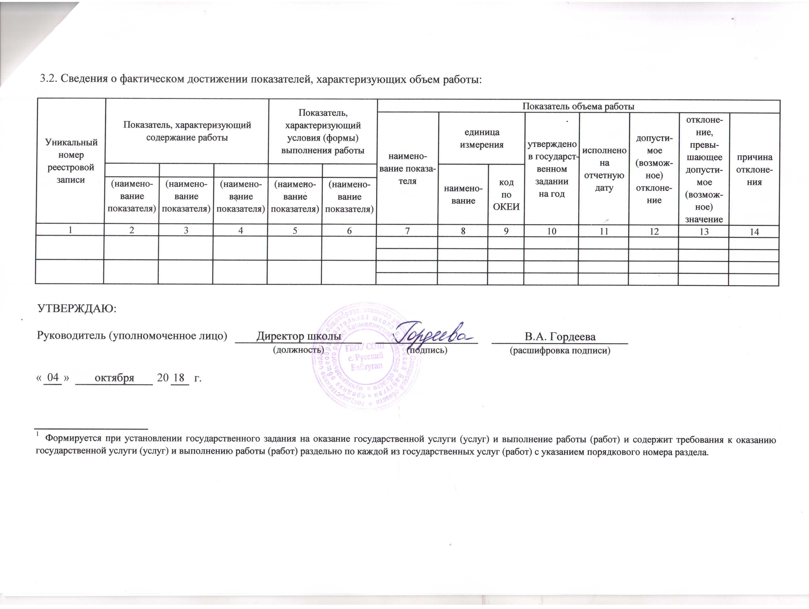

3.2. Сведения о фактическом достижении показателей, характеризующих объем работы:

Уникальный номер реестровой записи |  |  |  | Показатель, характеризующий содержание работы |  |  |  |  |  |  | Показатель, характеризующий условия (формы) выполнения работы |  | Показатель объема работы
 |  |  |  |  |  |  |  |  |  |  |  |  | наимено-вание показа- теля |  | единица измерения |  |  | утверждено в государст-венном задании на год | исполнено на отчетную дату |  | допусти-мое (возмож-ное) отклоне-ние | отклоне-ние, превы-шающее допусти-мое (возмож-ное) значение | причина отклоне-ния
 |  |  |  |  |  |  |  |  |  |  |  |  |  |  | наимено-вание | код по ОКЕИ
 |  |  |  | (наимено-вание показателя) |  | (наимено-вание показателя) |  |  | (наимено-вание показателя) |  | (наимено-вание показателя) | (наимено-вание показателя)
1 |  |  |  | 2 |  | 3 |  |  | 4 |  | 5 | 6 | 7 |  | 8 | 9 |  | 10 | 11 |  | 12 | 13 | 14

УТВЕРЖДАЮ:

Руководитель (уполномоченное лицо) |  |  |  |  |  |  |  |  |  | Директор школы |  |  |  |  |  |  | В.А. Гордеева
 |  |  |  |  |  |  |  |  |  | (должность) |  |  | (подпись) |  |  |  | (расшифровка подписи)

« | 04 | » | октября |  | 20 |  | 18 | г.

1 Формируется при установлении государственного задания на оказание государственной услуги (услуг) и выполнение работы (работ) и содержит требования к оказанию государственной услуги (услуг) и выполнению работы (работ) раздельно по каждой из государственных услуг (работ) с указанием порядкового номера раздела.

